상품제안서
애니존 가이드 마이크 앰프 블루투스 스피커 ANY-H2 | 상품코드: F31281

 |  |  |  |  |  |  | 02-412-0044 | www.easy1.co.kr
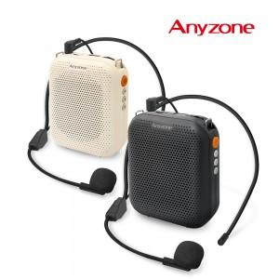

【상세/제작정보】

【인쇄/포장옵션】 | 실크, 레이저 / 포장지포장

【공급단가】 | 수량 | 50~ | 100~ | 500~ | 1,000~ | 2,000~
*VAT별도 | 단가 | 17,040원 | 16,770원 | 16,360원 | 15,950원 | 15,680원

【상품 URL】 | https://dev.easy1.co.kr:443/src/goods_detail.php?gdno=31281

